Tierzahlrechner
Berechnung der durchschnittlichen Tierzahl je Kalenderhalbjahr
Zeitraum (bitte auswählen!): | Halbjahr I (01.01.20xx-30.06.20xx) |  | Bitte geben Sie hier die Daten für die Berechnung ein | Datum (DD.MM) Kein Punkt hinter der Monatsangabe! | Hinweise
 |  | Tierzahl zu Beginn des Halbjahres |  | 01.01 |  | Kurzanleitung:
Ende des Halbjahres | 30.6 | Zugang/Abgang |  |  |  | Bitte tragen Sie Ihre Daten in die grünen Kästchen ein
 |  | Zugang/Abgang
Ergebnis: |  | Zugang/Abgang |  |  |  | Achten Sie bitte darauf, die Zu- und Abgänge in chronologisch
Durchschnitt gehaltene Tierzahl im Halbjahr |  | Zugang/Abgang |  |  |  | richtiger Reihenfolge einzugeben.
0.00 |  | Zugang/Abgang
 |  | Zugang/Abgang |  |  |  | Bei Abgängen muss ein negatives Vorzeichen (-) vor die Zahl
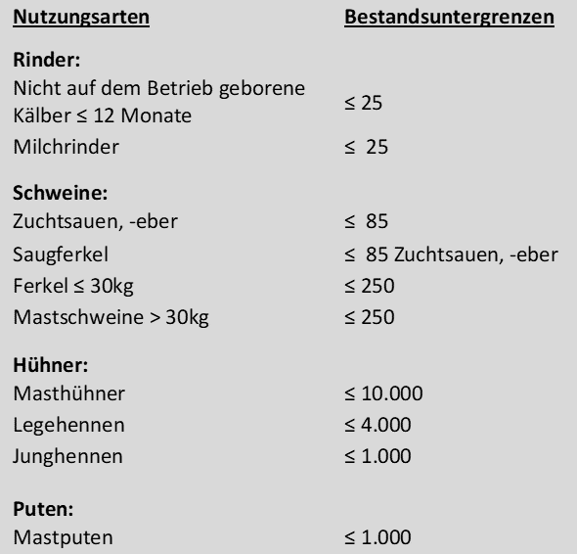
 |  | Zugang/Abgang |  |  |  | platziert werden.
 |  | Zugang/Abgang
 |  | Zugang/Abgang |  |  |  | Das Ergebnis wird gerundet.
 |  | Zugang/Abgang
 |  | Zugang/Abgang |  |  |  | Geben Sie das Datum bitte immer folgendermaßen ein: DD.MM
 |  | Zugang/Abgang
 |  | Zugang/Abgang
 |  | Zugang/Abgang
 |  | Zugang/Abgang
 |  | Zugang/Abgang
 |  | Zugang/Abgang
 |  | Zugang/Abgang
 |  | Zugang/Abgang
 |  | Zugang/Abgang
 |  | Zugang/Abgang
 |  | Zugang/Abgang
 |  | Zugang/Abgang
 |  | Zugang/Abgang
 |  | Zugang/Abgang
zurück zur Anleitung |  | Zugang/Abgang
 |  | Zugang/Abgang
 |  | Zugang/Abgang
 |  | Zugang/Abgang
 |  | Zugang/Abgang
 |  | Zugang/Abgang
 |  | Zugang/Abgang
 |  | Zugang/Abgang
 |  | Zugang/Abgang
 |  | Zugang/Abgang
 |  | Zugang/Abgang
 |  | Zugang/Abgang
 |  | Zugang/Abgang
 |  | Zugang/Abgang
 |  | Zugang/Abgang
 |  | Zugang/Abgang
 |  | Zugang/Abgang
 |  | Zugang/Abgang
 |  | Zugang/Abgang
 |  | Zugang/Abgang
 |  | Zugang/Abgang
 |  | Zugang/Abgang
 |  | Zugang/Abgang
 |  | Zugang/Abgang
 |  | Zugang/Abgang
 |  | Zugang/Abgang
 |  | Zugang/Abgang
 |  | Zugang/Abgang
 |  | Zugang/Abgang
 |  | Zugang/Abgang
 |  | Zugang/Abgang
 |  | Zugang/Abgang
 |  | Zugang/Abgang
 |  | Zugang/Abgang
 |  | Zugang/Abgang
 |  | Zugang/Abgang
 |  | Zugang/Abgang
 |  | Zugang/Abgang
 |  | Zugang/Abgang
 |  | Zugang/Abgang
 |  | Zugang/Abgang
 |  | Zugang/Abgang
 |  | Zugang/Abgang
 |  | Zugang/Abgang
 |  | Zugang/Abgang
 |  | Zugang/Abgang
 |  | Zugang/Abgang
 |  | Zugang/Abgang
 |  | Zugang/Abgang
 |  | Zugang/Abgang
 |  | Zugang/Abgang
 |  | Zugang/Abgang
 |  | Zugang/Abgang
 |  | Zugang/Abgang
 |  | Zugang/Abgang
 |  | Zugang/Abgang
 |  | Zugang/Abgang
 |  | Zugang/Abgang
 |  | Zugang/Abgang
 |  | Zugang/Abgang
 |  | Zugang/Abgang
 |  | Zugang/Abgang
 |  | Zugang/Abgang
 |  | Zugang/Abgang
 |  | Zugang/Abgang
 |  | Zugang/Abgang
 |  | Zugang/Abgang
 |  | Zugang/Abgang
 |  | Zugang/Abgang
 |  | Zugang/Abgang
 |  | Zugang/Abgang
 |  | Zugang/Abgang
 |  | Zugang/Abgang
 |  | Zugang/Abgang
 |  | Zugang/Abgang
 |  | Zugang/Abgang
 |  | Zugang/Abgang
 |  | Zugang/Abgang
 |  | Zugang/Abgang
 |  | Zugang/Abgang
 |  | Zugang/Abgang
 |  | Zugang/Abgang
 |  | Zugang/Abgang
 |  | Zugang/Abgang
 |  | Zugang/Abgang
 |  | Zugang/Abgang
 |  | Zugang/Abgang
 |  | Zugang/Abgang
 |  | Zugang/Abgang
 |  | Zugang/Abgang
 |  | Zugang/Abgang
 |  | Zugang/Abgang
 |  | Zugang/Abgang
 |  | Zugang/Abgang
 |  | Zugang/Abgang
 |  | Zugang/Abgang
 |  | Zugang/Abgang
 |  | Zugang/Abgang
 |  | Zugang/Abgang
 |  | Zugang/Abgang
 |  | Zugang/Abgang
 |  | Zugang/Abgang
 |  | Zugang/Abgang
 |  | Zugang/Abgang
 |  | Zugang/Abgang
 |  | Zugang/Abgang
 |  | Zugang/Abgang
 |  | Zugang/Abgang
 |  | Zugang/Abgang
 |  | Zugang/Abgang
 |  | Zugang/Abgang
 |  | Zugang/Abgang
 |  | Zugang/Abgang
 |  | Zugang/Abgang
 |  | Zugang/Abgang
 |  | Zugang/Abgang
 |  | Zugang/Abgang
 |  | Zugang/Abgang
 |  | Zugang/Abgang
 |  | Zugang/Abgang
 |  | Zugang/Abgang
 |  | Zugang/Abgang
 |  | Zugang/Abgang
 |  | Zugang/Abgang
 |  | Zugang/Abgang
 |  | Zugang/Abgang
 |  | Zugang/Abgang
 |  | Zugang/Abgang
 |  | Zugang/Abgang
 |  | Zugang/Abgang
 |  | Zugang/Abgang
 |  | Zugang/Abgang
 |  | Zugang/Abgang
 |  | Zugang/Abgang
 |  | Zugang/Abgang
 |  | Zugang/Abgang
 |  | Zugang/Abgang
 |  | Zugang/Abgang
 |  | Zugang/Abgang
 |  | Zugang/Abgang
 |  | Zugang/Abgang
 |  | Zugang/Abgang
 |  | Zugang/Abgang
 |  | Zugang/Abgang
 |  | Zugang/Abgang
 |  | Zugang/Abgang
 |  | Zugang/Abgang
 |  | Zugang/Abgang
 |  | Zugang/Abgang
 |  | Zugang/Abgang
 |  | Zugang/Abgang
 |  | Zugang/Abgang
 |  | Zugang/Abgang
 |  | Zugang/Abgang
 |  | Zugang/Abgang
 |  | Zugang/Abgang
 |  | Zugang/Abgang
 |  | Zugang/Abgang
 |  | Zugang/Abgang
 |  | Zugang/Abgang
 |  | Zugang/Abgang
 |  | Zugang/Abgang
 |  | Zugang/Abgang
 |  | Zugang/Abgang
 |  | Zugang/Abgang
 |  | Zugang/Abgang
 |  | Zugang/Abgang
 |  | Zugang/Abgang
 |  | Zugang/Abgang
 |  | Zugang/Abgang
 |  | Zugang/Abgang
 |  | Zugang/Abgang

